3pivot vc
Count of ชื่อโครงการ / การดำเนินงาน | Column Labels
Row Labels | 2561 | 2562 | 2563 | 2564 | 2565 | Grand Total
190102V01 |  |  | 2 | 14 | 12 | 28
190102F0101 |  |  |  | 4 | 1 | 5
190102F0102 |  |  |  |  | 1 | 1
190102F0103 |  |  |  |  | 2 | 2
190102F0104 |  |  | 2 | 10 | 5 | 17
190102F0105 |  |  |  |  | 3 | 3
190102V02 |  |  |  | 1 | 5 | 6
190102F0201 |  |  |  |  | 3 | 3
190102F0202 |  |  |  |  | 1 | 1
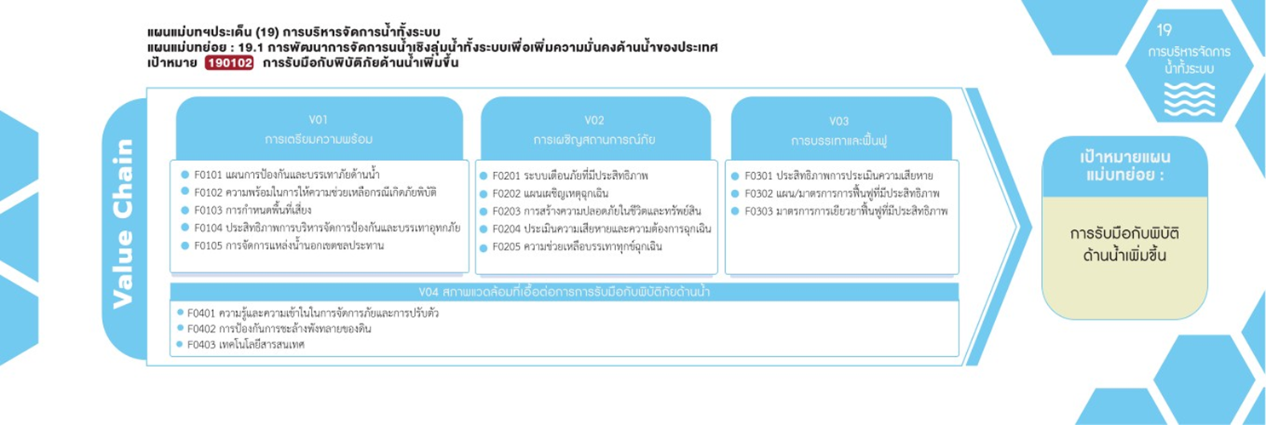
190102F0203 |  |  |  | 1 |  | 1
190102F0205 |  |  |  |  | 1 | 1
190102V03 |  |  |  | 1 | 2 | 3
190102F0301 |  |  |  | 1 | 1 | 2
190102F0302 |  |  |  |  | 1 | 1
190102V04 |  |  |  | 8 | 4 | 12
190102F0401 |  |  |  | 2 | 1 | 3
5 โครงการ
3โครงการ
190102F0402 |  |  |  | 6 | 1 | 7
1 โครงการ
2 โครงการ
190102F0403 |  |  |  |  | 2 | 2
2 โครงการ
1โครงการ
1 โครงการ
1 โครงการ
0 โครงการ
(blank) | 4 | 2 | 51 |  |  | 57
17 โครงการ
0 โครงการ
(blank) | 4 | 2 | 51 |  |  | 57
3 โครงการ
1 โครงการ
Grand Total | 4 | 2 | 53 | 24 | 23 | 106

3 โครงการ
2 โครงการ
7 โครงการ

